美术资源
⑦ 美术资源（由 tools/make_art_assets.py 生成）
ID | 路径 | 宽 | 高 | 你的决定（新路径 / 删除） | 说明 | 缩略图
ART_BG | res://assets/art/bg_ruins.png | 1600 | 900 |  | 石室背景：拱门 / 石柱 / 地面 / 火把暖光 / 颗粒 / 暗角
ART_VIGNETTE | res://assets/art/vignette.png | 1600 | 900 |  | 暗角叠加层（RGBA）：中心透明、边缘 92%
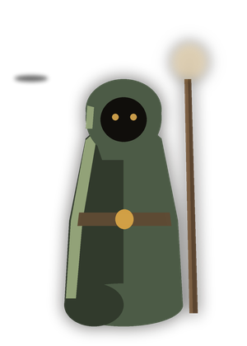
ART_ADVENTURER | res://assets/art/char_adventurer.png | 300 | 420 |  | 冒险者立绘：兜帽剪影 + 轮廓光 + 暗色外描边
ART_GOLEM | res://assets/art/char_golem.png | 340 | 440 |  | 练习魔像立绘：石块躯干 + 余烬眼 + 苔藓 | 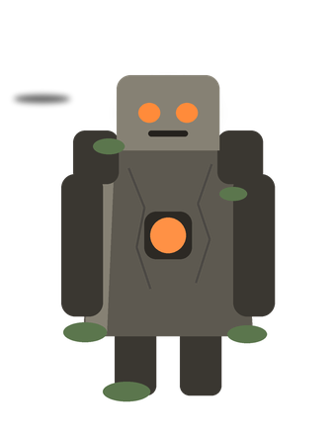

设计图
⑧ 设计配图（PNG 预览；SVG 可编辑源在同目录）
配图 | 说明 | 图片
palette.png | 色彩系统：分组逻辑与全部色值 | 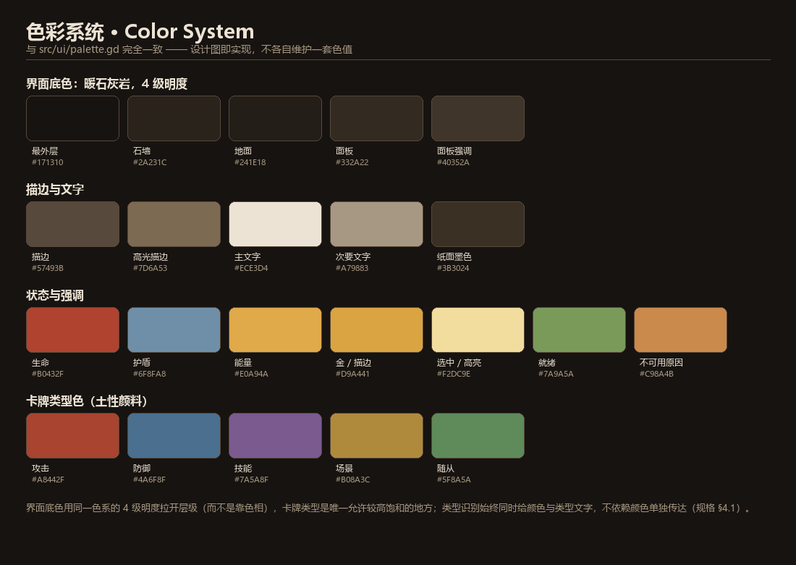
card_anatomy.png | 卡牌元素解剖：6 个元素与字号 | 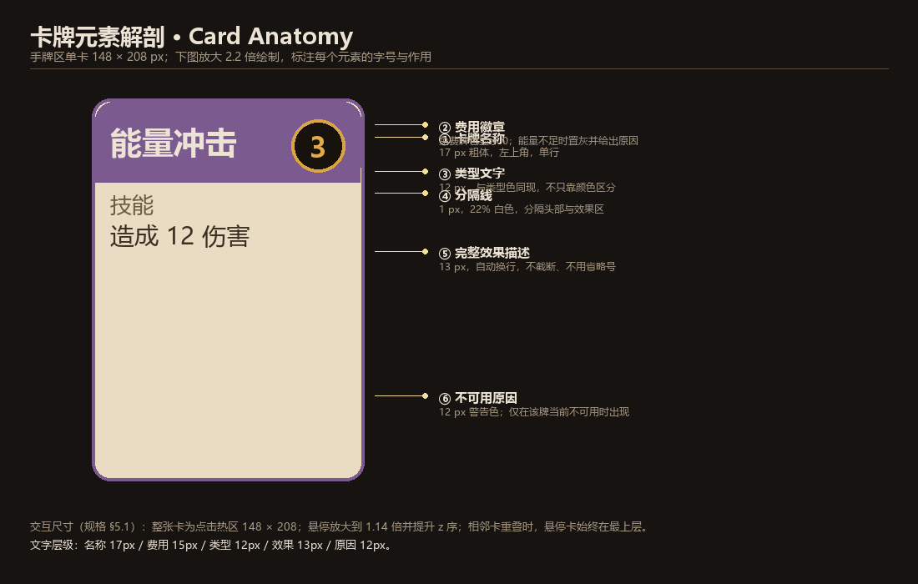
card_types.png | 五类卡牌：赭红 / 石青 / 紫藤 / 金褐 / 苔绿 | 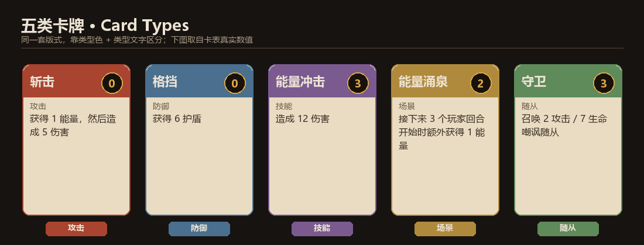
card_states.png | 卡牌四态：默认 / 悬停 / 选中 / 不可用 | 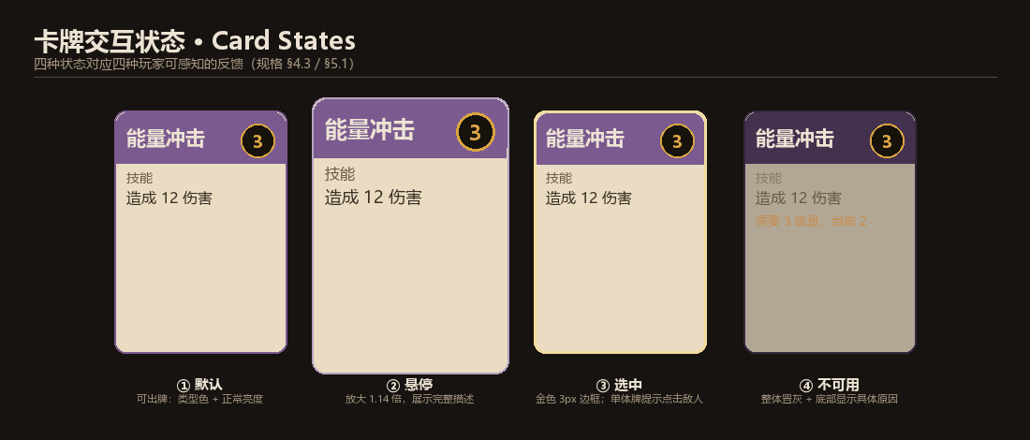
battle_layout.png | 战斗界面布局：14 个区域的真实坐标 | 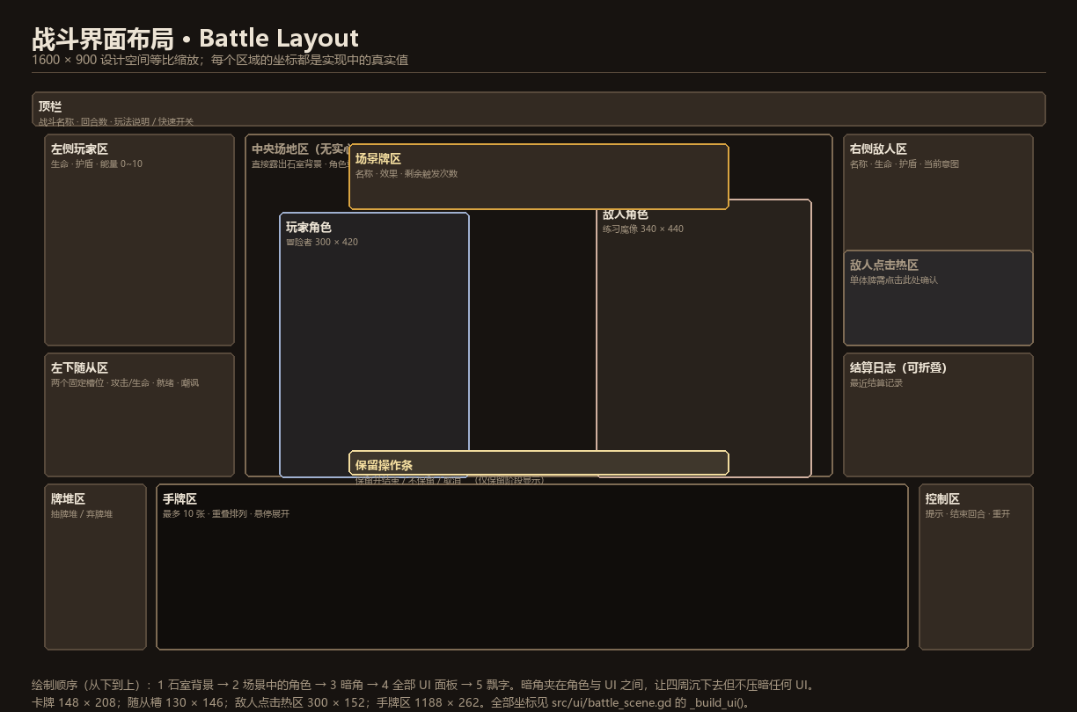
hand_layout.png | 手牌区排布：1/3/6/10 张时的步长与重叠 | 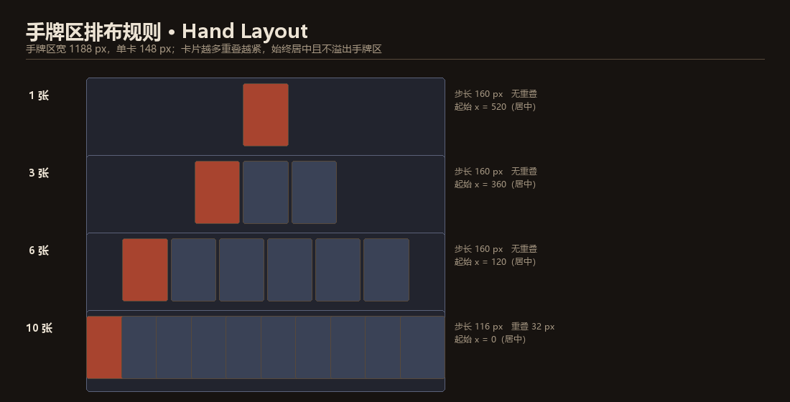
buff_icons.png | Buff / Debuff 图标集（升级用，尚未实现） | 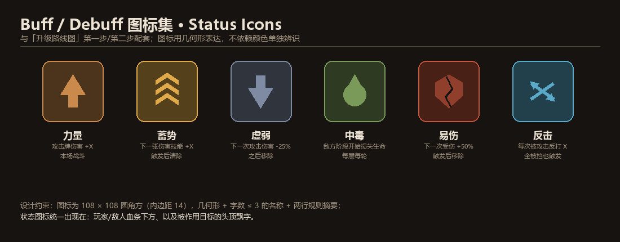
intent_status.png | 敌人意图三态 + 玩家状态元素 + 飘字规范 | 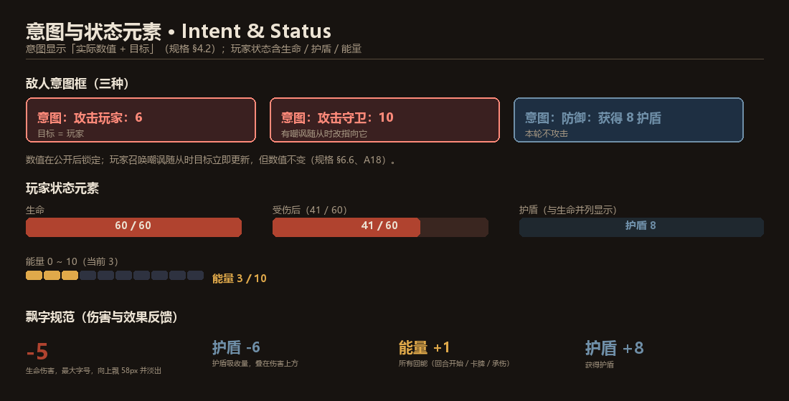
flow_states.png | 界面状态流转与输入锁 | 